상품제안서
플씨드 여름 모기기피 테디베어 시어서커 캠핑 무릎담요 | 상품코드: F26606

 |  |  |  |  |  |  | 02-412-0044 | www.easy1.co.kr
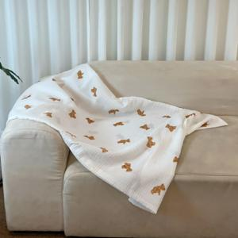

【상세/제작정보】 | 제품 사이즈(S/M)별 가격 문의. 스티커 제작 및 부착 별도문의.

【인쇄/포장옵션】 | 자수, 스티커 / OPP(비닐)

【공급단가】 | 수량 | 50~ | 100~ | 500~ | 1,000~ | 2,000~
*VAT별도 | 단가 | 11,750원 | 11,560원 | 11,280원 | 10,990원 | 10,810원

【상품 URL】 | https://dev.easy1.co.kr:443/src/goods_detail.php?gdno=26606

